关系图
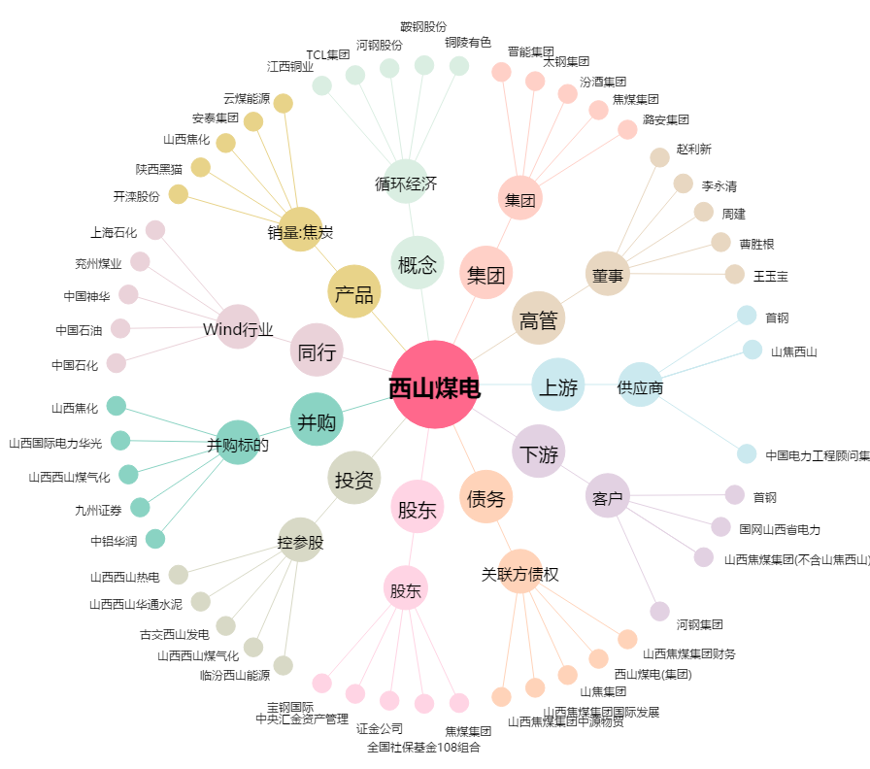
西山煤电[000983.SZ] - 关系概览图

